Sheet1
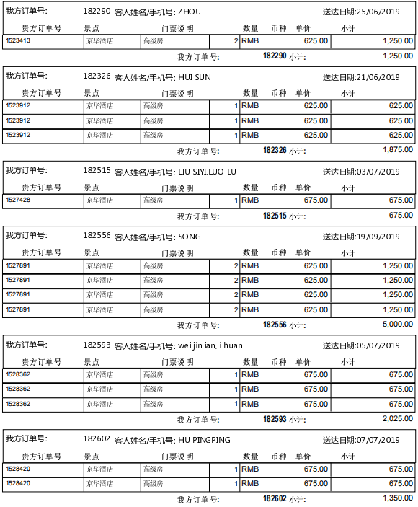
 | ，
1523413 | ，1523413
1523912 | ，1523912
1527428 | ，1527428
1527891 | ，1527891
1528362 | ，1528362
1528420 | ，1528420
1531944 | ，1531944

 |  | 确认应付款金额：15550.00 | 付款单编号：P190909173623535

